Лист1
Вид | Артикул | Фото | Наименование товара | Название | Материал | Цвет | Цена продажи
Вибраторы с клиторальной стимуляцией | ED-04 |  | Вибратор с двойной вибрацией | Вибратор с клиторальной стимуляцией | ABS\силикон | телесный | 7,000
Вибраторы с клиторальной стимуляцией | ED-05 | 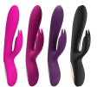 | Потрясающий вибратор с усилиной стамуляцией точки G и клитора | Вибратор с клиторальной стимуляцией | силикон | розовый | 12,000
Вибраторы с клиторальной стимуляцией | ED-06 |  | Потрясающий вибратор с усилиной стамуляцией точки G и клитора | Вибратор с клиторальной стимуляцией | ABS\силикон | розовый | 6,000
Вибраторы | ED-07 |  | Двухсторонний вибратор, поможет Вам разнообразить стимуляцию вашего организма | Вибратор двухстороний | силикон | розовый | 11,000
Вибраторы | ED-19 | 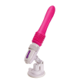 | Невероятный новый вид вибратора, который добавит вам невероятное наслаждение | Вибратор телескопический | TRE\силикон | розовый | 25,000
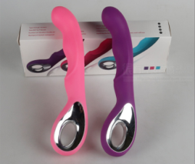
Вибраторы | ED-29 |  | Вибратор со множеством скоростей и красивым дизайном | Вибратор | TRE\силикон | розовый | 8,000
Вибраторы | ED-10 | 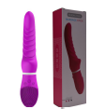 | Вибратор со множеством скоростей и красивым дизайном | Вибратор | TRE\силикон | розовый | 9,000
Вибраторы с пультом | ED-01 |  | Уникальная вибратор позволяет вам получить оргазм в любом месте и в любое время - незаметный благодаря своему небольшому размеру он может быть использован когда вам того захочется, независимо от того, располагает ли к этому обстановка. Используйте его самостоятельно или отдайтесь в руки партнеру. | Вибратор с б\п пультом | силикон | розовый | 16,000
Вибраторы с пультом | ED-23 | 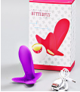 | Уникальная вибратор позволяет вам получить оргазм в любом месте и в любое время - незаметный благодаря своему небольшому размеру он может быть использован когда вам того захочется, независимо от того, располагает ли к этому обстановка. Используйте его самостоятельно или отдайтесь в руки партнеру. Вибратор с подогревом. | Вибратор с б\п пультом | силикон | фиолетовый | 12,000
Вибраторы | ED-13 | 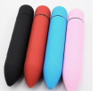 | Вибропуля сочетает в себе мощную вибрацию и идеально гладкую поверхность для стимуляции самых сокровенных эрогенных зон. Этот вибратор создан, чтобы Вы могли узнать самостоятельно или с партнёром, что дарит Вам истинное наслаждение. | Минивибратор | TRE\силикон | розовый | 1,500
Вибраторы | ED-17 |  | Уникальный U-образный вибратор подарит вам незабываемые ощущения, только фантазия может ограничить его использование. | U-образный вибратор | силикон | фиолетовый | 10,000
Вибраторы | ED-18 |  | Хотите ласки язычком, то этот вибратор для Вас, неповторимый дизаин, высокое качество исполнения. | Вибратор-язычок | силикон | фиолетовый | 9,000
Вибраторы-массажеры | ED-08 |  | Самый мощный вид вибратора, который позволит Вам достичь верхней точки наслаждения | Вибратор-массажер | ABS\силикон | черный | 12,000
Вибраторы-массажеры | ED-09 |  | Самый мощный вид вибратора, который позволит Вам достичь верхней точки наслаждения | Вибратор-массажер | ABS\силикон | белый | 10,000
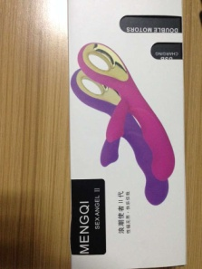
Вибраторы | ED-32 |  | Потрясающий вибратор с усилиной стамуляцией точки G и клитора | Вибратор с клиторальной стимуляцией | ABS\силикон | фиолетовый | 8,000
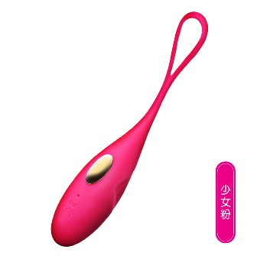
Вибраторы с пультом | ED-37 |  | Уникальная вибратор позволяет вам получить оргазм в любом месте и в любое время - незаметный благодаря своему небольшому размеру он может быть использован когда вам того захочется, независимо от того, располагает ли к этому обстановка. Используйте его самостоятельно или отдайтесь в руки партнеру. Вибратор с подогревом. | Вибратор с пультом | TRE\силикон | розовый | 12,000
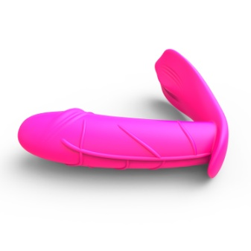
Вибраторы с пультом | Shell |  | Невероятный новый вибратор, непохожий по функционалу на другие виды вибраторы, с пультом управления и подогревом. | Вибратор с пультом | TRE\силикон | розовый | 25,000
Вибраторы | ZD001 |  | Роскошный по ощущениям вибратор, который ласковыми движениями и волнующей вибрацией доставит яркие ощущения, и доведет до оргазма. | Вибратор | TRE\силикон | фиолетовый | 6,000
Вибраторы с клиторальной стимуляцией | ZD002 |  | Дополнительный отросток обеспечит стимуляцию клитора, а головка увеличенного размера будет максимально воздействовать на точку G. Благодаря водонепроницаемому свойству вибромассажер можно использовать не только в спальне, но и в душе или ванной. Гладкая поверхность сделает каждое проникновение скользящим, особенно при использовании специальных смазок для использования с секс-игрушками. | Вибратор | ABS\силикон | розовый | 7,000
Вибраторы с клиторальной стимуляцией | ZD003 | 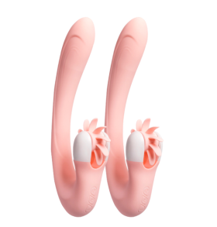 | Невероятный новый вибратор, непохожий по функционалу на другие виды вибраторы, с подогревом. Множество скоростей и усиленная стимуляция клитора выведет на новый уровень достижение огразма, один только его вид заставит Вас дрожать в предвкушении оргазма. | Вибратор с клиторальной стимуляцией | ABS\силикон | розовый, сиреневый | 25,000
Вибраторы двойные | TTD001 | 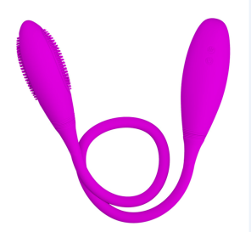 | Хотите доставить себе двойное удовольствие или себе и партнеру? Этот вибратор для Вас, множество скоростей и режимов работы помогут обновить чувства. | Двойной вибратор | силикон | фиолетовый | 12,000
Вибраторы двойные | TTD002 | 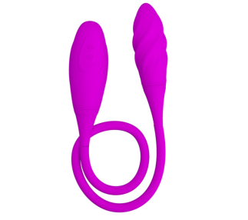 | Хотите доставить себе двойное удовольствие или себе и партнеру? Этот вибратор для Вас, множество скоростей и режимов работы помогут обновить чувства. | Двойной вибратор | силикон | фиолетовый | 12,000
Вибраторы с клиторальной стимуляцией | ZD004 |  | Невероятный новый вибратор, непохожий по функционалу на другие виды вибраторы, с подогревом. Множество скоростей и усиленная стимуляция клитора выведет на новый уровень достижение огразма, один только его вид заставит Вас дрожать в предвкушении оргазма. | Вибратор с клиторальной стимуляцией | ABS\силикон | фиолетовый | 25,000
Вибраторы с клиторальной стимуляцией | ZD005 | 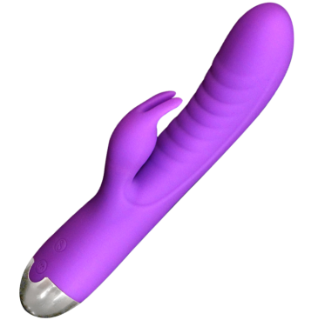 | Потрясающий вибратор с усилиной стамуляцией точки G и клитора | Вибратор с клиторальной стимуляцией | ABS\силикон | фиолетовый | 12,000
Вибраторы с клиторальной стимуляцией | ZD006 | 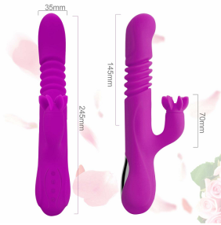 | Вибрация, движение вперед-назад, и необычная стимуляция клитора - все это совмещено в данном экземпляре. Не думайте и попробуйте его, результат Вас приятно удивит. | Вибратор с клиторальной стимуляцией | TRE\силикон | фиолетовый | 22,000
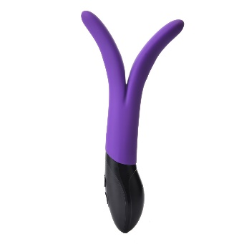
Вибраторы с клиторальной стимуляцией | B-MG6 |  | Только фантазия может ограничить использование данного вибратора, он позволит реализовать многие желания и удовлетворит любую женщину. | Вибратор с клиторальной стимуляцией | ABS\силикон | фиолетовый | 15,000
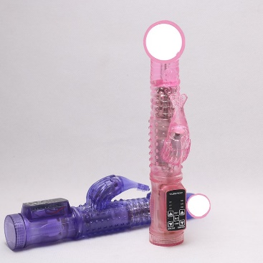
Вибраторы с клиторальной стимуляцией | B-CV1 |  | Вибратор с стимуляцией клитора, управление на ручке. Рекомендуем попробовать данный вид вибратора. (работает от батарее 3*ААА) | Вибратор с клиторальной стимуляцией | ABS\силикон | фиолетовый, розовый | 6,000
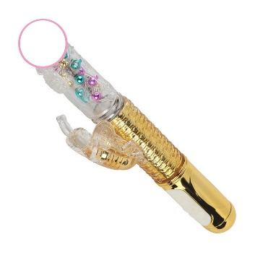
Вибраторы с клиторальной стимуляцией | B-CV2 |  | Вибратор с стимуляцией клитора, управление на ручке. Выполнен из высококачественных материалов и имеет неповторимый внешний вид. | Вибратор с клиторальной стимуляцией | ABS\силикон | золотой, фиолетовый | 8,000
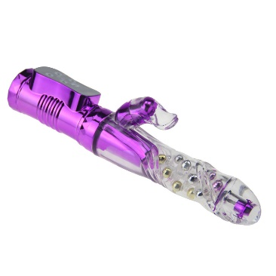
Вибраторы с клиторальной стимуляцией | B-CV3 |  | Вибратор с стимуляцией клитора, управление на ручке. Выполнен из высококачественных материалов и имеет неповторимый внешний вид. | Вибратор с клиторальной стимуляцией | ABS\силикон | фиолетовый | 8,500
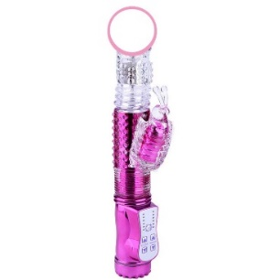
Вибраторы с клиторальной стимуляцией | B-CV4 |  | Вибратор с стимуляцией клитора, управление на ручке. Выполнен из высококачественных материалов и имеет неповторимый внешний вид. | Вибратор с клиторальной стимуляцией | ABS\силикон | фиолетовый | 7,500
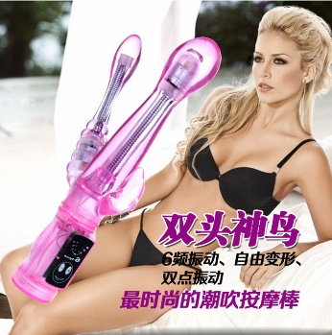
Вибраторы | ST4-1780 |  | Вибратор для стимуляции точки G | Вибратор для стимуляции точки G | ABS\силикон | фиолетовый | 7,000
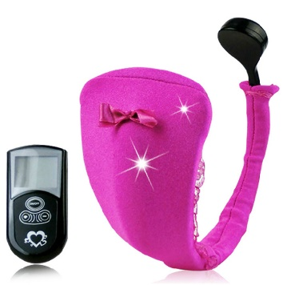
Вибраторы с клиторальной стимуляцией | MF-1589 |  | Вибратор стринги с пультом Д\У. | Вибратор стринги с пультом Д\У | ABS\полиэстер | розовый | 12,000
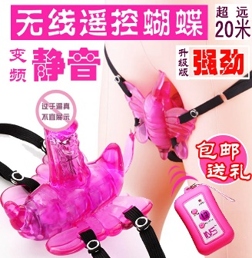
Вибраторы с пультом | MF-1579 |  | Вибратор бабочка с пультом Д\У. | Вибратор бабочка с пультом Д\У. | ABS\силикон | розовый | 6,000
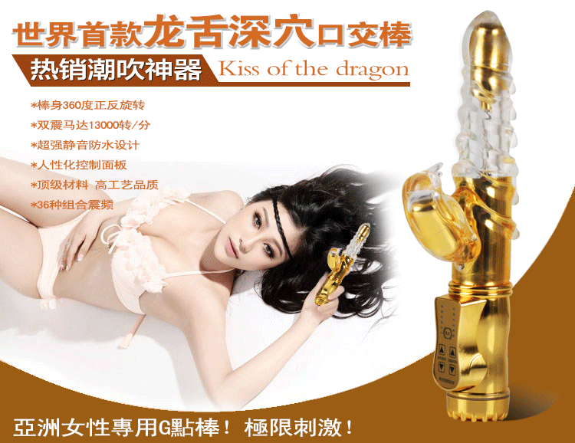
Вибраторы с клиторальной стимуляцией | ST2-1582 |  | Вибратор с стимуляцией клитора, управление на ручке. Выполнен из высококачественных материалов и имеет неповторимый внешний вид. | Вибратор с клиторальной стимуляцией | ABS\силикон | фиолетовый | 7,000
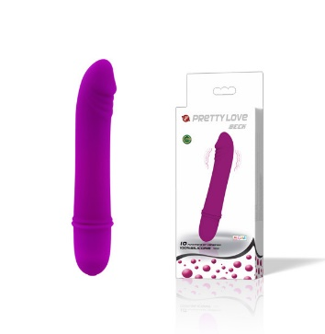
Вибраторы | MF-1577 |  | Маленький вибратор с красивым дизайном | Вибратор | TRE\силикон | Фиолетовый | 5,000
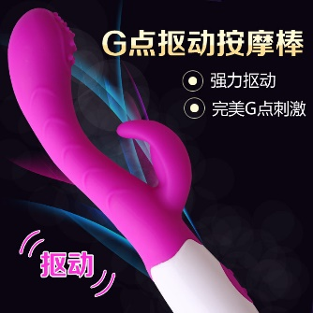
Вибраторы с клиторальной стимуляцией | LB-170309056 |  | Дополнительный отросток обеспечит стимуляцию клитора, а головка увеличенного размера с шипами будет максимально воздействовать на точку G. Благодаря водонепроницаемому свойству вибромассажер можно использовать не только в спальне, но и в душе или ванной. Гладкая поверхность сделает каждое проникновение скользящим, особенно при использовании специальных смазок для использования с секс-игрушками. | Вибратор с клиторальной стимуляцией | ABS\силикон | розовый | 8,000
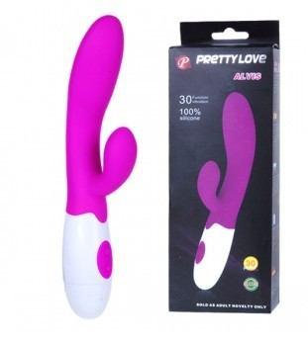
Вибраторы с клиторальной стимуляцией | LB-170309096 |  | Дополнительный отросток обеспечит стимуляцию клитора, а головка увеличенного размера будет максимально воздействовать на точку G. Благодаря водонепроницаемому свойству вибромассажер можно использовать не только в спальне, но и в душе или ванной. Гладкая поверхность сделает каждое проникновение скользящим, особенно при использовании специальных смазок для использования с секс-игрушками. | Вибратор с клиторальной стимуляцией | ABS\силикон | розовый | 6,000
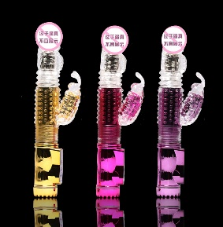
Вибраторы с клиторальной стимуляцией | AVB003 |  | Вибратор с стимуляцией клитора, управление на ручке. | Вибратор с клиторальной стимуляцией | ABS\силикон | розовый | 5,000
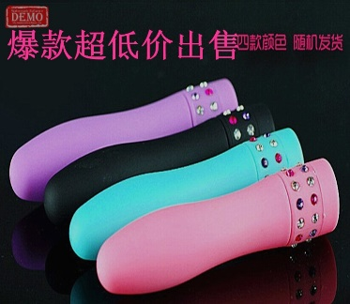
Вибраторы | ST0-9283 |  | Маленький вибратор с красивым дизайном, украшенный кристаллами | Маленький вибратор | силикон | фиолетовый, розовый, черный | 1,500
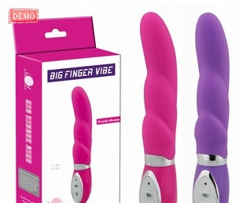
Вибраторы | ST0-9276 |  | Потрясающий вибратор с усилиной стамуляцией точки G. | Вибратор | ABS\силикон | розовый, сиреневый | 6,000
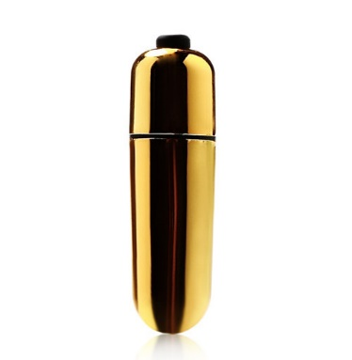
Вибраторы | ST3-1666 |  | Маленький вибратор с красивым дизайном. | Вибратор | ABS\силикон | золото | 1,000
Вибраторы-массажеры | ST3-1655 | 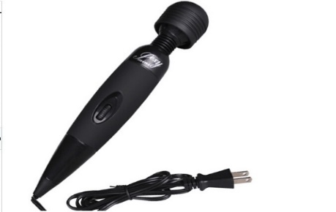 | Мощный вид вибратора, который позволит Вам достичь верхней точки наслаждения | Вибратор на шнуре | ABS\силикон | Черный | 5,000
Вибраторы с клиторальной стимуляцией | ST3-1635 | 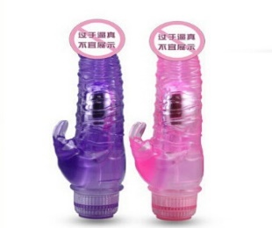 | Вибратор с стимуляцией клитора, управление на ручке. | Вибратор с стимуляцией клитора, управление на ручке. | ABS\силикон | Фиолетовый | 5,000
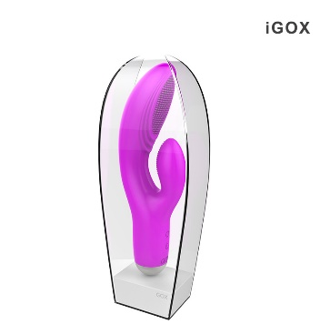
Вибраторы с клиторальной стимуляцией | ST2-1499 |  | Потрясающий вибратор с усилиной стамуляцией точки G и клитора | Потрясающий вибратор с усилиной стамуляцией точки G и клитора | ABS\силикон | Фиолетовый | 25,000
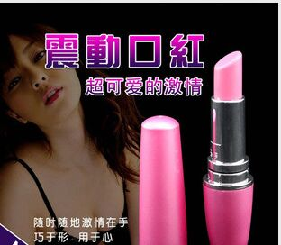
Вибраторы | ST3-1677 |  | Вибратор в виде губной помады | Вибратор в виде губной помады | ABS | Розовый | 1,500
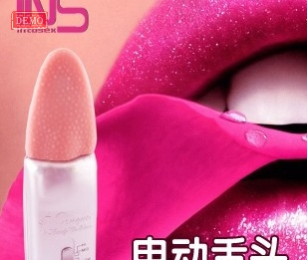
Вибраторы | ST1-1260 |  | Вибратор-язычек, шершавая поверхность язычка доставит массу удовольствий | Вибратор-язычек | ABS | Розовый | 5,000
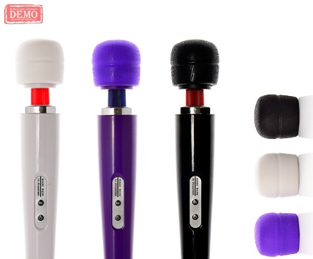
Вибраторы-массажеры | ST0-9296 |  | Мощный вид вибратор, который позволит Вам достичь верхней точки наслаждения. Можно заряжать от USB | Вибраторы-массажеры | ABS | Белый | 9,000
Вибраторы с клиторальной стимуляцией | VIP-01 |  | Потрясающий новейший вибратор из ВИП линии, одна из последних разработок в индустрии игрушек для взрослых. | ВИП вибратор | Силикон\пластик | черный, зеленый | 35,000
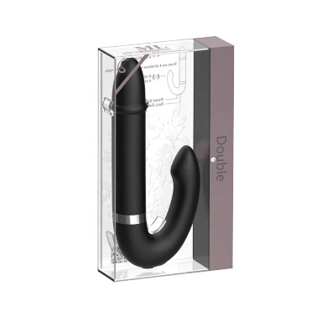
Вибраторы с клиторальной стимуляцией | VIP-02 |  | Потрясающий новейший вибратор из ВИП линии, одна из последних разработок в индустрии игрушек для взрослых. | ВИП вибратор 2 | Силикон\пластик | черный, зеленый, фиолетовый, розовый | 28,000
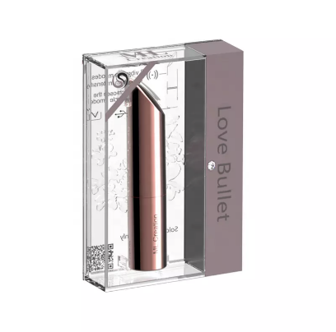
Вибраторы с клиторальной стимуляцией | VIP-03 |  | Вибратор-пуля из ВИП линейки вибраторов, с первого взляда и не поймешь что это вибратор. | Вибратор-пуля | Силикон\пластик | черный, серебро,золото | 18,000
Вибраторы с клиторальной стимуляцией | GM-0098ZD9A |  | Невероятный новый вибратор, непохожий по функционалу на другие виды вибраторы, с подогревом. Множество скоростей и усиленная стимуляция клитора выведет на новый уровень достижение огразма, один только его вид заставит Вас дрожать в предвкушении оргазма. | Вибратор с клиторальной стимуляцией | ABS\силикон | сиреневый | 15,000
Вибраторы с клиторальной стимуляцией | GM-0045ZD2B |  | Потрясающий вибратор с усилиной стамуляцией точки G и клитора | Вибратор с клиторальной стимуляцией | силикон | розовый,черный, сиреневый | 12,000
Вибраторы с клиторальной стимуляцией | V117 | 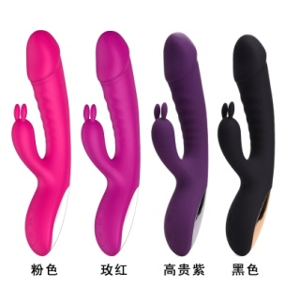 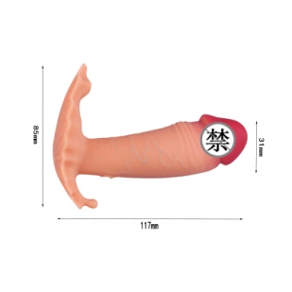 | Невероятный новый вибратор, непохожий по функционалу на другие виды вибраторы, с пультом управления и подогревом. | Вибратор с пультом | TRE\силикон | Телесный | 10,000

